Feuil1
 | Carte Détetection Frelon

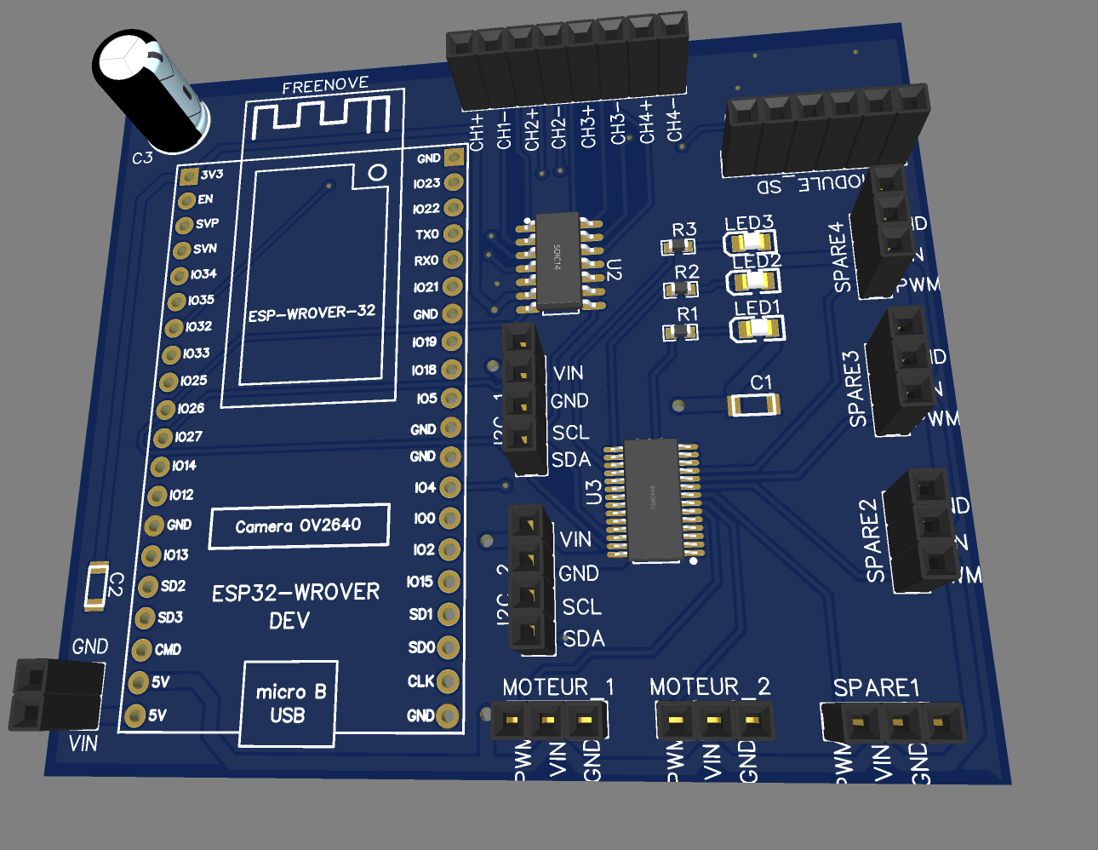
 | Réf | Quantité
Freenove ESP32-Wrover |  | 1
LED | Empreinte LED0805 | 3
Resistance LED | Empreinte R0603 ?ohm | 3
Condensateur alim 470uF |  | 1
Condensateur découplage 100nF | 885342208002 | 2
Convertiseur Analogique Numérique | MCP3428T-E/SL | 1
Module de contrôle PWM | PCA9685PW | 1
Moudule SD |  | 1
Header |  | ?

